Parametre
 |  | Herned udfylder du dit bedste bud på, hvor meget varmen påvirker parametrene | …og I hvor mange dage |  | Herned indtaster du værdien for nudriften fra din besætningen | I denne kolon vises nu, hvordan du skal indstille dine parametre I dit scenarie, for at vise hvor meget man mister pga. varmestress | Parameteren findes I kategorien: |  | password: thi

 | Varmestress Effekt |  |  | SimHerd parametre

 |  | Effekt | Varighed |  | Nudrift | Scenarie
1 | Insemineringsprocent %, fald i %-point | -30% | 365 | Insemineringspct. Køer | 42 | 12 | Reproduktion og udskiftning
2 | Drægtighedsprocent %, fald i %-point | -15% | 91 | Drægtighedspct. Køer | 48 | 44 | "
3 | Dødelighed, stigning i %-point | 4% | 91 | Dødelighed, basis risiko | 2.4 | 3.4 | Sygdomme
4 | Mælkefeber, stigning i % | 25% | 63 | Mælkefeber, basis risiko | 5 | 5.2 | "
5 | Yverbetændelse " | 200% | 63 | Yverbetændelse, basis risiko | 35.5 | 47.8 | "
6 | Ketose " | 100% | 63 | Ketose, basis risiko | 13.5 | 15.8 | "
7 | Celletal, stigning i 1000 celler | 100 | 63 | Celletal | 245 | 262 | "
 |  |  |  |  |  |  |  | =nedgang på årsbasis (t.o.)
8 | Ydelse 1. kalvs, fald I % | -17% | 63 | Top ydelse, rakse 1. kalvskøer | 28.7 | 27.9 | Mælkeydelse | 2.9%
9 | Ydelse 2. kalvs " | -17% | 63 | Top ydelse, rakse 1. kalvskøer | 38.9 | 37.8 | " | 2.9%
10 | Ydelse 3. kalvs " | -17% | 63 | Top ydelse, rakse 1. kalvskøer | 41 | 39.8 | " | 2.9%

Simuler i to omgange
1) simuler først parametrene 1 til 7.
2) kopier scenarie 1 og simuler efterfølgende parameter 8, 9 og 10. På den måde kan du danne to trin, hvormed du illustrerer de enkelte elementer (scenarie 1 = kun de målbare frekvenser af sygdomme og reproduktion og scenarie 2 = scenarie 1 plus betydningen af ydelse som afspejler dårlige trivsel af ALLE køer). En anden fordel ved at simulere scenarierne i to skridt er, at man kan undgå dobbelttælling. Hvis man først simulerer 1-eren, får man feks. en nedgang i ydelse på 1%. Hvis du efterfølgende kopierer scenariet og nedsætter ydelsen af alle køer med 2.9%, får man et scenarie 2 med en 3.9% nedgang i ydelse. Og det man ønsker at simulere var en nedgang på 2.9%, da dette korresponderer til den nedgang du fandt i kvartalsrapporten (17% i 63 dage). Så for at undgå overvurdering af varmestress' effekt (dobbelttælling), skal du i scenarie 2 ikke nedsætte ydelsen med 2.9% men kun 1.9%.

THI beregner
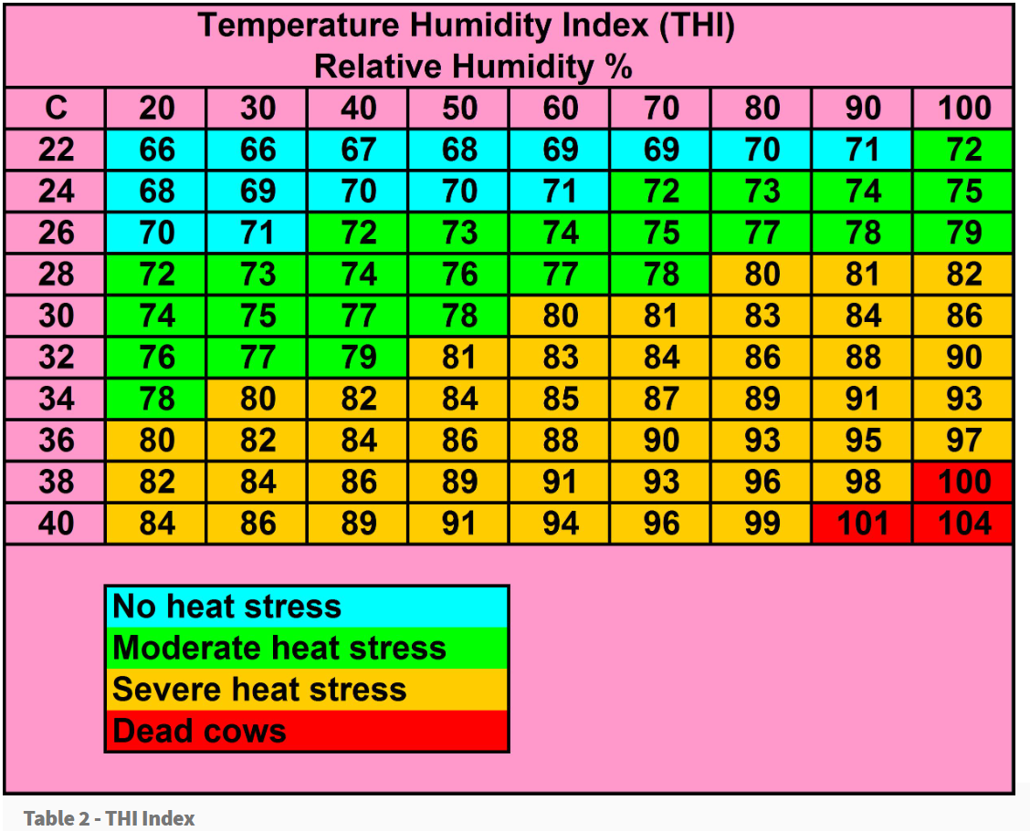
25 | Temp., Celsius
80 | Humidity, %
75 | THI

